Sheet1
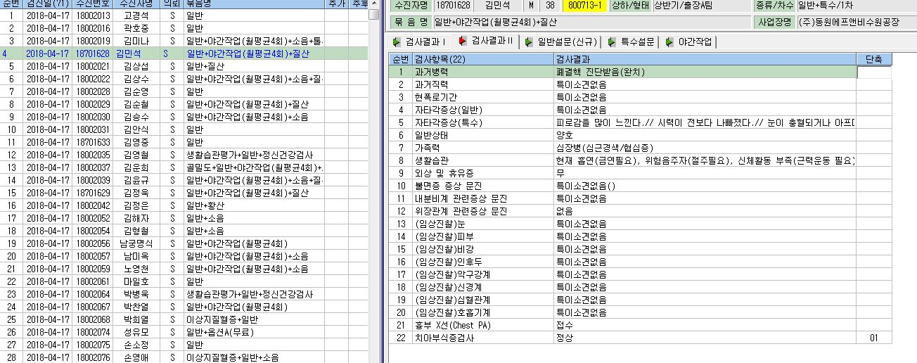

1) 불면증 문진을 다 넣으면 점수와 함께 정상, 경미한 불면증, 중등도 불면증 등등이 표기되어야 함. 오늘 오전 현재 반영 안됨.
2) 내분비계의 경우도 남자의 경우는 "남성근로자"로 표기되어야 함.

